Como agregar
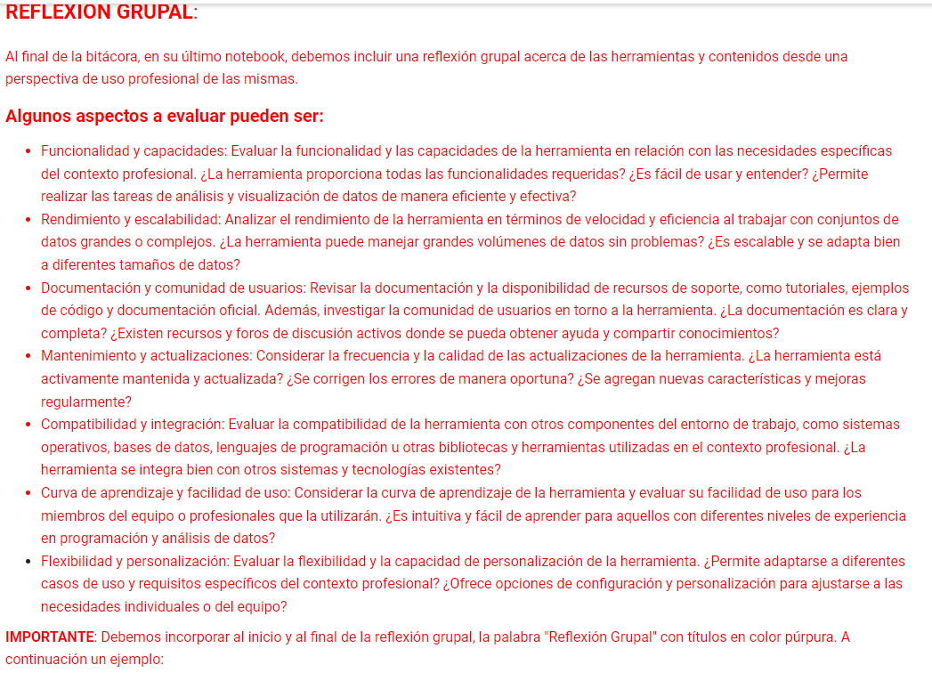
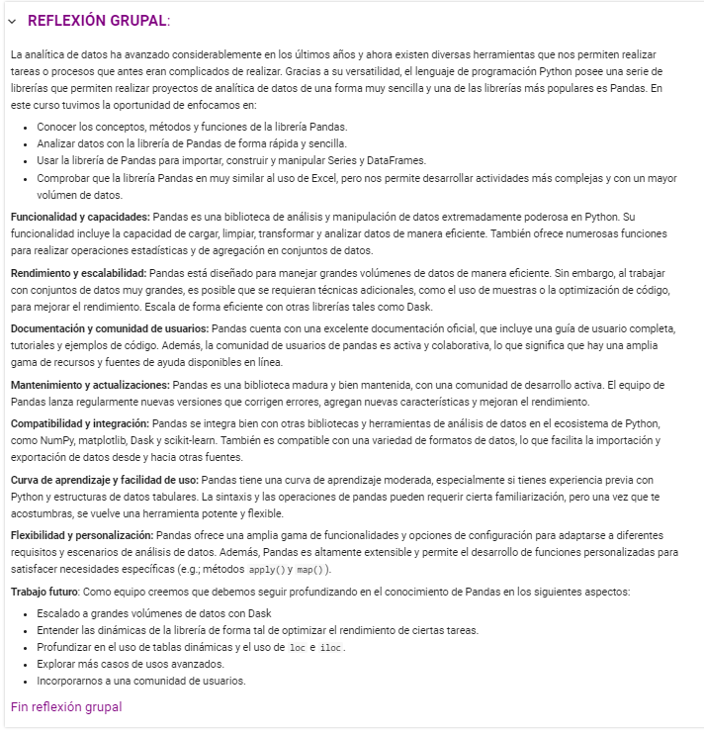
MATERIAL ADICIONAL | ERRORES
## <font color='purple'>__Material adicional__</font> | # esta celda nos arrojará un error de tipo (nombrar tipo de error)
### <font color='purple'>Fin material adicional </font>
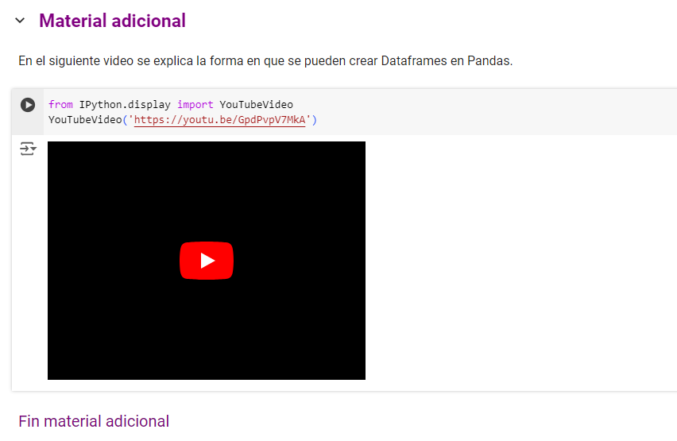

 | LINKS DE INTERES
 | <font color='red'>__LINK DE INTERÉS__: Uso de `pandas.DataFrame.from_records`</font> El uso de `pandas.DataFrame.from_records` lo podemos ver en el siguiente link [aquí](https://pandas.pydata.org/docs/reference/api/pandas.DataFrame.from_records.html).

EXPERIMENTOS
## <font color='purple'> __EXPERIMENTO__: </font>
### Creación de una serie a partir de un `array` de Numpy.
### <font color='purple'>Fin experimento </font>
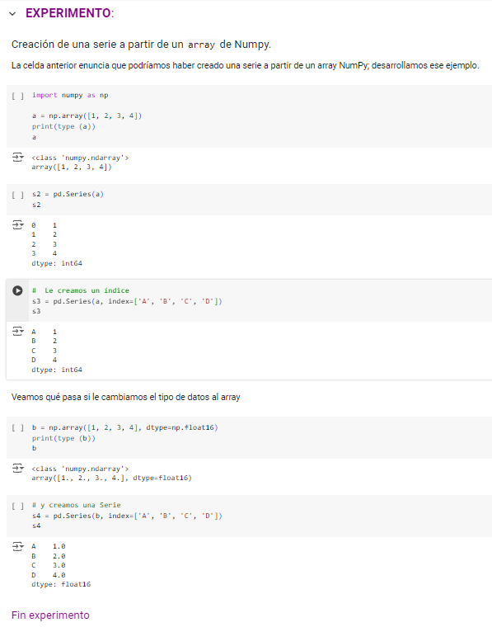
 | REFLEXION GRUPAL
 | ## <font color='purple'>__REFLEXIÓN GRUPAL__:<br>
 | ### <font color='purple'>Fin reflexión grupal</font>

